Schedule
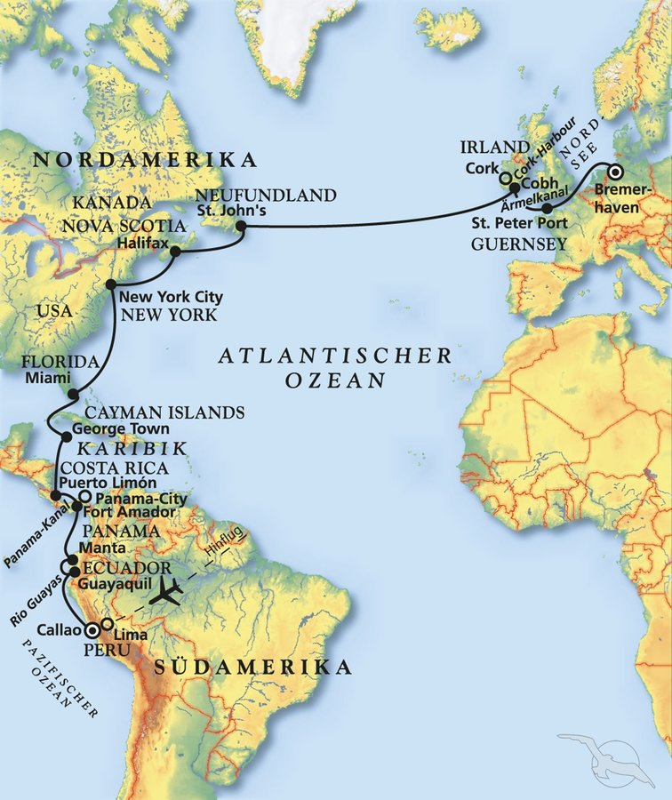
Date | Day | A/B/C | STA | STD | Port | Port Code
2024-04-13 | 2024-04-13 | B | - | - | Callao | PECLL
2024-04-14 | 2024-04-14 | B | - | 13:00:00 | Callao | PECLL
2024-04-15 | 2024-04-15 | C | - | - | at sea | -
2024-04-16 | 2024-04-16 | B | 10:00:00 | 19:00:00 | Guayaquil | ECGYE
2024-04-17 | 2024-04-17 | B | 13:00:00 | 19:00:00 | Manta | ECMEC
2024-04-18 | 2024-04-18 | C | - | - | at sea | -
2024-04-19 | 2024-04-19 | C | 9:00:00 | 4:00:00 | Fuerte Amador | PAPTY
2024-04-20 | 2024-04-20 | C | 6:00:00 | 15:00:00 | Panama Kanal | -
2024-04-21 | 2024-04-21 | B | 7:00:00 | 18:00:00 | Puerto Limón | CRLMO
2024-04-22 | 2024-04-22 | C | - | - | at sea | -
2024-04-23 | 2024-04-23 | A | 8:00:00 | 14:00:00 | George Town | KYGEC
2024-04-24 | 2024-04-24 | C | - | - | at sea | -
2024-04-25 | 2024-04-25 | B | 8:00:00 | 22:00:00 | Miami | USMIA
2024-04-26 | 2024-04-26 | B | 7:00:00 | 18:00:00 | Fort Lauderdale | USFLL
2024-04-27 | 2024-04-27 | C | - | - | at sea | -
2024-04-28 | 2024-04-28 | C | - | - | at sea | -
2024-04-29 | 2024-04-29 | B | 9:00:00 | - | New York City | USNYC
2024-04-30 | 2024-04-30 | B | - | - | New York City | USNYC
2024-05-01 | 2024-05-01 | B | - | 17:00:00 | New York City | USNYC
2024-05-02 | 2024-05-02 | C | - | - | at sea | -
2024-05-03 | 2024-05-03 | B | 10:00:00 | 18:00:00 | Halifax | CAHAL
2024-05-04 | 2024-05-04 | C | - | - | at sea | -
2024-05-05 | 2024-05-05 | B | 7:00:00 | 15:00:00 | St. John's | CASIF
2024-05-06 | 2024-05-06 | C | - | - | at sea | -
2024-05-07 | 2024-05-07 | C | - | - | at sea | -
2024-05-08 | 2024-05-08 | C | - | - | at sea | -
2024-05-09 | 2024-05-09 | B | - | - | at sea | -
2024-05-10 | 2024-05-10 | A | 14:00:00 | 20:00:00 | St. Peter Port | GGSPT
2024-05-11 | 2024-05-11 | C | - | - | at sea | -
2024-05-12 | 2024-05-12 | B | 8:00:00 | - | Bremerhaven | DEBRV

